2秋元智子
埼玉県環境アドバイザー活動紹介個票 |  |  |  |  |  |  |  | 検索用一覧に戻る

名前 |  | ふりがな |  | 年代 | 所在市町村
秋元智子 |  | あきもと ともこ |  | 60代 | さいたま市

顔写真又はイラスト |  | 活動状況の写真（1～２枚）
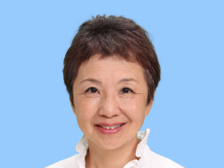 |  | 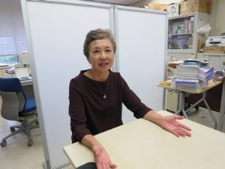

主な専門分野
（１） | 地球温暖化 |  | 温暖化の世界の状況、影響や対策について解説
（２） | ３Ｒ |  | ゴミの削減とリサイクルについて、環境先進国の状況を踏まえながら解説

所有資格、経歴

所有資格 | 環境カウンセラー（市民部門）
経歴 | 特定非営利活動法人環境ネットワーク埼玉事務局長、（一社）地球温暖化防止全国ネット専務理事、（公財）日本環境協会理事、さいたま市地球温暖化対策地域協議会副会長、さいたま市環境会議会長、他
地域等での活動（複数記載可）
所属又は主催団体 |  |  | 団体や個人の活動紹介HP
特定非営利活動法人環境ネットワーク埼玉 |  |  | http://www.kannet-sai.org/

環境学習指導可能エリア
全市町村対応可／地域限定 |  | ※ 地域限定の場合：市町村・地域名 |  |  |  | 具体的な場所がある場合
全市町村
講座スタイル（複数〇可） |  | 対象（複数〇可）
講義 | 体験活動 | 未就学児 | 小学生 | 中学生 | 高校生 | 一般（大人） | 事業者
○ | ○ | - | ○ | ○ | ○ | ○ | ○

連絡先 |  |  |  | ※連絡先非公表の場合又は電話連絡を御希望の場合は、環境政策課 （０４８－８３０－３０１９）へお問い合わせください
MAIL | akimoto@kannet-sai.org
環境学習指導等の活動実績
全体 | 回数 | 環境学習への延べ参加人数
活動回数 | 7 | 320

主な活動実績の紹介 |  |  |  |  | ※１枚に収まる範囲で記載願います
年 月 | 活動内容（環境学習のテーマ） |  |  | 依頼団体 |  | 主な対象 | 参加人数
令和2年 2月 | 埼玉県地球温暖化防止活動センターについて |  |  | 埼玉県温暖化防止センター |  | 埼玉県推進員 | 40
令和2年 7月 | 地球温暖化防止活動の動向と最新情報 |  |  | 茨 城 県 環 境 管 理 協 会 |  | エコカレッジ参加者 | 70
令和2年10月 | 自然エネルギーについて |  |  | NPO法人北区リサイクラー活動機構 |  | 市民 | 30
令和2年 9月 | 推進活動の進め方 |  |  | 埼玉県温暖化防止センター |  | 埼玉県推進員 | 50
令和2年 10月 | 自治体との連携について |  |  | 埼玉県温暖化防止センター |  | 埼玉県推進員 | 50
令和2年 11月 | 埼玉県漫画で学ぶ地球温暖化副読本の使い方 |  |  | 埼玉県温暖化防止センター |  | 埼玉県推進員 | 50
令和2年 12月 | 省エネの具体的なアドバイスについて |  |  | 埼玉県温暖化防止センター |  | 埼玉県推進員 | 30

以下は選択用の記載ですので、修正等は行わないでください

参照リスト
該当の有無 | ○ | ○
 | - | ×

年代 | 20代
 | 30代
 | 40代
 | 50代
 | 60代
 | 70代
 | 80代
 | 90代

活動エリア | 全市町村
 | 地域限定

主な専門分野 | 自然への愛着
 | 生態系・生物多様性
 | 水質
 | 川の再生活動
 | 大気
 | 地質
 | 地球温暖化
 | 資源・エネルギー
 | 産業
 | 消費生活・衣食住
 | 公害・化学物質
 | ３Ｒ
 | SDGs

日付 | 1月
 | 2月
 | 3月
 | 4月
 | 5月
 | 6月
 | 7月
 | 8月
 | 9月
 | 10月
 | 11月
 | 12月

52佐藤友紀
埼玉県環境アドバイザー活動紹介個票 |  |  |  |  |  |  |  | 検索用一覧に戻る

名前 |  | ふりがな |  | 年代 | 所在市町村
佐藤 友紀 |  | さとう ゆうき |  | 30代 | 志木市

顔写真又はイラスト |  | 活動状況の写真（1～２枚）
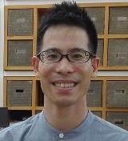 |  | 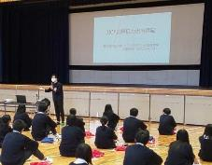

主な専門分野
（１） | ３Ｒ |  | 親子・子ども向けに体を動かしながら楽しく３Rを紹介
（２） | SDGs |  | ・バングラデシュの環境問題をSDGsの視点で体験談を交えながら紹介

所有資格、経歴

所有資格
経歴 | 2012年～2014年の期間中、青年海外協力隊としてバングラデシュにて環境教育（エコツアーやリサイクルごみの調査）を行う。帰国後は国際協力関係の仕事に従事し、異文化理解やSDGｓのイベント企画に関わる。
地域等での活動（複数記載可）
所属又は主催団体 |  |  | 団体や個人の活動紹介HP
JICA国際協力出前講座登録講師 |  |  | https://www.jica.go.jp/tokyo/enterprise/kaihatsu/demae/index.html

環境学習指導可能エリア
全市町村対応可／地域限定 |  | ※ 地域限定の場合：市町村・地域名 |  |  |  | 具体的な場所がある場合
全市町村
講座スタイル（複数〇可） |  | 対象（複数〇可）
講義 | 体験活動 | 未就学児 | 小学生 | 中学生 | 高校生 | 一般（大人） | 事業者
○ | ○ | ○ | ○ | ○ | ○ | ○ | -

連絡先 |  |  |  | ※連絡先非公表の場合又は電話連絡を御希望の場合は、環境政策課 （０４８－８３０－３０１９）へお問い合わせください
MAIL
環境学習指導等の活動実績
全体 | 回数 | 環境学習への延べ参加人数
活動回数 | 5 | 550人

主な活動実績の紹介 |  |  |  |  | ※１枚に収まる範囲で記載願います
年 月 | 活動内容（環境学習のテーマ） |  |  | 依頼団体 |  | 主な対象 | 参加人数
令和２年 12月 | 自他における人権理解とSDGsのつながり |  |  | 東京都内高等学校 |  | 高校生 | 30人
令和2年 11月 | 持続可能な社会に向けた取り組み |  |  | 東京都内小学校 |  | 小学生 | 50人
令和2年 10月 | バングラデシュの環境問題と人権教育 |  |  | 埼玉県内高等学校 |  | 高校生 | 200人
令和2年 2月 | バングラデシュの環境問題について |  |  | 東京都内高等学校 |  | 高校生 | 130人
令和2年 1月 | バングラデシュの環境問題について |  |  | 埼玉県内中学校 |  | 中学生 | 140人

以下は選択用の記載ですので、修正等は行わないでください

参照リスト
該当の有無 | ○ | ○
 | - | ×

年代 | 20代
 | 30代
 | 40代
 | 50代
 | 60代
 | 70代
 | 80代
 | 90代

活動エリア | 全市町村
 | 地域限定

主な専門分野 | 自然への愛着
 | 生態系・生物多様性
 | 水質
 | 川の再生活動
 | 大気
 | 地質
 | 地球温暖化
 | 資源・エネルギー
 | 産業
 | 消費生活・衣食住
 | 公害・化学物質
 | ３Ｒ
 | SDGs

日付 | 1月
 | 2月
 | 3月
 | 4月
 | 5月
 | 6月
 | 7月
 | 8月
 | 9月
 | 10月
 | 11月
 | 12月

106松崎仁子
埼玉県環境アドバイザー活動紹介個票 |  |  |  |  |  |  |  | 検索用一覧に戻る

名前 |  | ふりがな |  | 年代 | 所在市町村
松崎 仁子 |  | まつざき じんこ |  | 60代 | 神奈川県小田原市

顔写真又はイラスト |  | 活動状況の写真（1～２枚）
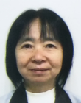

主な専門分野
（１） | 生態系・生物多様性 |  | 何故、自然が大切なのかを地球史からわかりやすく体験を通して解説
（２） | ３Ｒ |  | 個々の生活レベルから、何をすることでリサイクルにつながるかを解説

所有資格、経歴

所有資格 | エコ検定
経歴 | 入間市環境審議会委員、入間市及び所沢市ごみ減量等推進審議会委員、他
地域等での活動（複数記載可）
所属又は主催団体 |  |  | 団体や個人の活動紹介HP
NPO法人環境楽習サイエンス

環境学習指導可能エリア
全市町村対応可／地域限定 |  | ※ 地域限定の場合：市町村・地域名 |  |  |  | 具体的な場所がある場合
全市町村
講座スタイル（複数〇可） |  | 対象（複数〇可）
講義 | 体験活動 | 未就学児 | 小学生 | 中学生 | 高校生 | 一般（大人） | 事業者
○ | ○ | ○ | ○ | ○ | - | ○ | -

連絡先 |  |  |  | ※連絡先非公表の場合又は電話連絡を御希望の場合は、環境政策課 （０４８－８３０－３０１９）へお問い合わせください
MAIL
環境学習指導等の活動実績
全体 | 回数 | 環境学習への延べ参加人数
活動回数 | 30回以上 | 1000人以上

主な活動実績の紹介 |  |  |  |  | ※１枚に収まる範囲で記載願います
年 月 | 活動内容（環境学習のテーマ） |  |  | 依頼団体 |  | 主な対象 | 参加人数
毎年10月 | 葉脈標本～葉っぱと仲よくしよう～ |  |  | 坂戸市環境学館いずみ |  | 小学生 | 約20名
毎年6月 | 牛乳パックからはがき作り（リサイクル講義含む） |  |  | 入間市リサイクルプラザ |  | 大人 | 約10名
毎年7月 | 夏休みの自由研究テーマ探し（植物編） |  |  | 埼玉県環境科学国際センター |  | 小学生 | 30～40名
毎年8月 | 夏休みの自由研究テーマ探し（環境全般） |  |  | 埼玉県防災学習センター |  | 小学生 | 約100名
毎年 | 環境楽習まつり（環境全般） |  |  | 坂戸市環境学館いずみ共催 |  | 子供～大人 | 約100名
2010年 | ごみ減量問題関連講演「ごみ減量を考えよう～昔と今～」 |  |  | 入間市環境経済課 |  | 大人 | 約200名
2013年 | ごみ減量問題関連講演「身近なことから考えよう！ごみ減量」 |  |  | 入間市環境経済課 |  | 大人 | 約200名
2018年 | ごみ問題を考える集い「多様化する生活 多様化するごみ」 |  |  | 行田市衛生協力会連合会 |  | 大人 | 約200名

以下は選択用の記載ですので、修正等は行わないでください

参照リスト
該当の有無 | ○ | ○
 | - | ×

年代 | 20代
 | 30代
 | 40代
 | 50代
 | 60代
 | 70代
 | 80代
 | 90代

活動エリア | 全市町村
 | 地域限定

主な専門分野 | 自然への愛着
 | 生態系・生物多様性
 | 水質
 | 川の再生活動
 | 大気
 | 地質
 | 地球温暖化
 | 資源・エネルギー
 | 産業
 | 消費生活・衣食住
 | 公害・化学物質
 | ３Ｒ
 | SDGs

日付 | 1月
 | 2月
 | 3月
 | 4月
 | 5月
 | 6月
 | 7月
 | 8月
 | 9月
 | 10月
 | 11月
 | 12月

109宮下洋
埼玉県環境アドバイザー活動紹介個票 |  |  |  |  |  |  |  | 検索用一覧に戻る

名前 |  | ふりがな |  | 年代 | 所在市町村
宮下 洋 |  | みやした ひろし |  | 80代 | 春日部市

顔写真又はイラスト |  | 活動状況の写真（1～２枚）
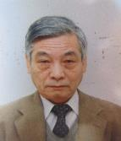 |  | 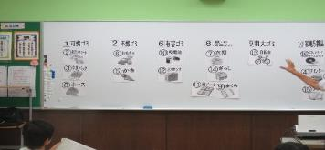 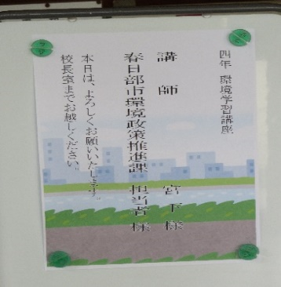 .

活動のPR |  | 体験、ディスカッション、質疑応答含めたコミニュケーションなどによる「考える、意見交換、結論を導き出す」アクティブラーニング的講座

主な専門分野
（１） | ３Ｒ |  | 小学生に「ごみとリサイクル」テーマでごみ分別体験及び食品ロス、SDGｓ、クイズ含めた講座
（２） | 自然への愛着 |  | 自然観察・野鳥・生き物の観察例を説明し自然及び生物多様性の大切さ等を解説

所有資格、経歴

所有資格 | 元環境ISO審査員、元川の国ｱﾄﾞﾊﾞｲｻﾞｰ、生態系保護指導員
経歴 | 企業に環境MS審査及びコンサルタンツ25年、小学生にごみとリサイクル講座10年、 一般市民対象に省エネ・省資源講座（3年）及び出前講座、生き物の生態（5年）
地域等での活動（複数記載可）
所属又は主催団体 |  |  | 団体や個人の活動紹介HP
春日部市環境学習講師 |  |  | 春日部市環境政策課、視聴覚センター 春日部市社会福祉協議会

環境学習指導可能エリア
全市町村対応可／地域限定 |  | ※ 地域限定の場合：市町村・地域名 |  |  |  | 具体的な場所がある場合
地域限定 |  | 春日部市周辺の県東市町村 |  |  |  | ー
講座スタイル（複数〇可） |  | 対象（複数〇可）
講義 | 体験活動 | 未就学児 | 小学生 | 中学生 | 高校生 | 一般（大人） | 事業者
○ |  | ○ | ○ | ○ |  | ○ | ○

連絡先 |  |  |  | ※連絡先非公表の場合又は電話連絡を御希望の場合は、環境政策課 （０４８－８３０－３０１９）へお問い合わせください
MAIL | hiro-miyahsita@outlook.jp
環境学習指導等の活動実績
全体 | 回数 | 環境学習への延べ参加人数
活動回数 | 49 | 1,708

主な活動実績の紹介 |  |  |  |  | ※１枚に収まる範囲で記載願います
年 月 | 活動内容（環境学習のテーマ） |  |  | 依頼団体 |  | 主な対象 | 参加人数
R6年 4月～R7年1～3月 | 古利根川周辺・近隣県の自然や生き物について |  |  | 春日部市役所介護保険課 |  | 介護施設 | 774人
R6年7・11月 | 古利根川周辺・近隣県自然や生き物について |  |  | 春日部市役所視聴覚センター |  | 一般（大人） | 50人
R6年6月 | ゴミとリサイクル（2校環境学習講座） |  |  | 春日部市役所環境政策課 |  | 小学生 | 119人 （2校）
R6年1月～3月 | 古利根川周辺・近隣県の自然や生き物について |  |  | 春日部市役所介護保険課 |  | 介護施設 | 101人
R5年11月 | 古利根川周辺・近隣県の自然や生き物について |  |  | （社）春日部市社会福祉協議会 |  | 一般（大人） | 135人
R5年6月、7月 | ごみとリサイクル（2校環境学習講座） |  |  | 春日部市役所環境政策課 |  | 小学生 | 139人 （2校）
R5年10月 | 古利根川周辺・近隣県自然や生き物について |  |  | 春日部市役所視聴覚センター |  | 一般（大人） | 18人
R元年6月 | ゴミとリサイクル（3校環境学習講座） |  |  | 春日部市役所環境政策課 |  | 小学生 | 243人 （3校
H30年 11月 | 暮らしとエコ（出前講座） |  |  | 春日部市役所 視聴覚センター（依頼主：地域倶楽部） |  | 大人 | 19人

以下は選択用の記載ですので、修正等は行わないでください

参照リスト
該当の有無 | ○ | ○
 | - | ×

年代 | 20代
 | 30代
 | 40代
 | 50代
 | 60代
 | 70代
 | 80代
 | 90代

活動エリア | 全市町村
 | 地域限定

主な専門分野 | 自然への愛着
 | 生態系・生物多様性
 | 水質
 | 川の再生活動
 | 大気
 | 地質
 | 地球温暖化
 | 資源・エネルギー
 | 産業
 | 消費生活・衣食住
 | 公害・化学物質
 | ３Ｒ
 | SDGs

日付 | 1月
 | 2月
 | 3月
 | 4月
 | 5月
 | 6月
 | 7月
 | 8月
 | 9月
 | 10月
 | 11月
 | 12月

129渡邉明海
埼玉県環境アドバイザー活動紹介個票 |  |  |  |  |  |  |  | 検索用一覧に戻る

名前 |  | ふりがな |  | 年代 | 所在市町村
渡邉 明海 |  | わたなべ あけみ |  | 50代 | 草加市

顔写真又はイラスト |  | 活動状況の写真（1～２枚）
 |  | 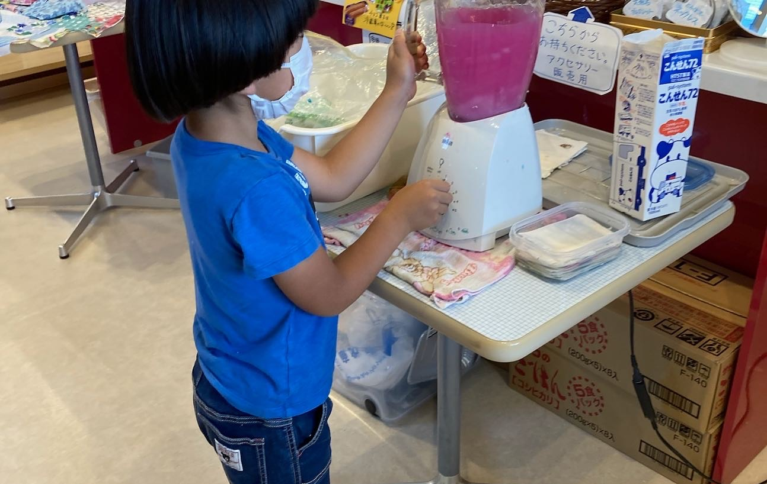 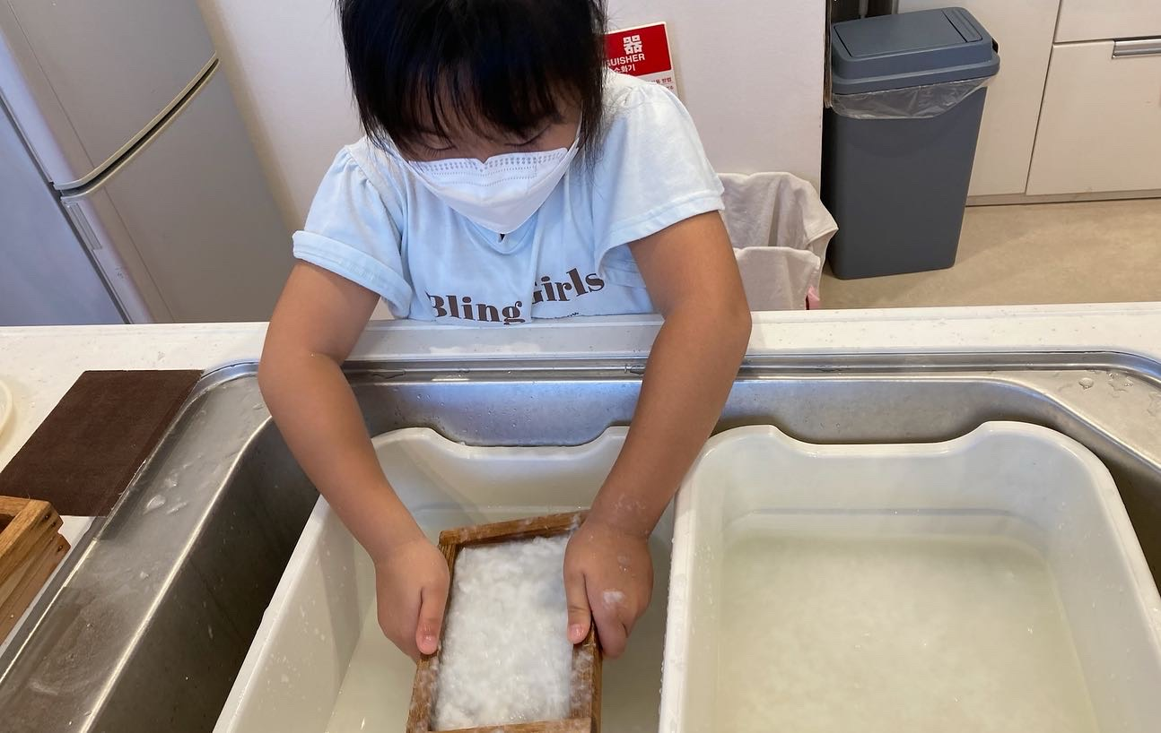

活動のPR

主な専門分野
（１） | ３Ｒ |  | ごみ減量やリサイクルについて、廃材工作や紙すき体験等のワークショップで解説
（２）

所有資格、経歴

所有資格 | 省エネルギー普及指導員
経歴 | 草加市環境審議委員、地域の環境団体で20年以上活動
地域等での活動（複数記載可）
所属又は主催団体 |  |  | 団体や個人の活動紹介HP
エコキッズ草加 |  |  | Instagram 「エコキッズ草加」

環境学習指導可能エリア
全市町村対応可／地域限定 |  | ※ 地域限定の場合：市町村・地域名 |  |  |  | 具体的な場所がある場合
地域限定 |  | 草加市・八潮市
講座スタイル（複数〇可） |  | 対象（複数〇可）
講義 | 体験活動 | 未就学児 | 小学生 | 中学生 | 高校生 | 一般（大人） | 事業者
 | ○ | ○ | ○ | ○ | ○ | ○ | ○

連絡先 |  |  |  | ※連絡先非公表の場合又は電話連絡を御希望の場合は、環境政策課 （０４８－８３０－３０１９）へお問い合わせください
MAIL
環境学習指導等の活動実績
全体 | 回数 | 環境学習への延べ参加人数
活動回数 | 15 | 399

主な活動実績の紹介 |  |  |  |  | ※１枚に収まる範囲で記載願います
年 月 | 活動内容（環境学習のテーマ） |  |  | 依頼団体 |  | 主な対象 | 参加人数
令和5年 2月 | 裂き布でドリームキャッチャー作り |  |  | NPO法人子どもひろば 草加おやこ劇場 |  | 誰でも | 8
令和5年 2月 | 牛乳パックの紙すき体験（カード、しおり作り） |  |  | 草加市 |  | 小学生 | 15
令和5年 3月 | ペットボトルラベルでステンドグラス |  |  | たぬきのお家 |  | 誰でも | 6
令和5年 4月 | 新聞ちぎり絵 |  |  | たぬきのお家 |  | 誰でも | 6
令和5年 6月 | 草花の擦り染め |  |  | たぬきのお家 |  | 誰でも | 6
令和5年 6月 | 余り布でコースター作り |  |  | たぬきのお家 |  | 誰でも | 6
令和5年 7月 | 牛乳パックの紙すき体験（カード、しおり作り） |  |  | NPO法人子どもひろば 草加おやこ劇場 |  | 誰でも | 10
令和5年 7月 | 空き瓶で消臭ポット作り |  |  | 草加市 |  | 小学生親子 | 15
令和5年 7月 | チラシでクワガタ作り、ペットボトル水族館作り |  |  | たぬきのお家 |  | 幼児・小学生 | 5
令和5年 11月 | ペットボトルラベルでステンドグラス、トイレットペーパーの芯でリース、空き瓶でランタン、牛乳パック紙すきでカード |  |  | NPO法人子どもひろば 草加おやこ劇場 |  | 幼児・小学生 | 延べ100
...

